Лист1
 |  | Согласовано:
 |  | Директор МУ "Школьное питание"
 |  | ____________________ Л.С. Павлова

 | МЕНЮ
 | на " 21 " октября 2022 года

 | Прием пищи, наименование блюд | Масса порции (г) | Пищевые вещества (г) |  |  | Энергетическая ценность (ккал)
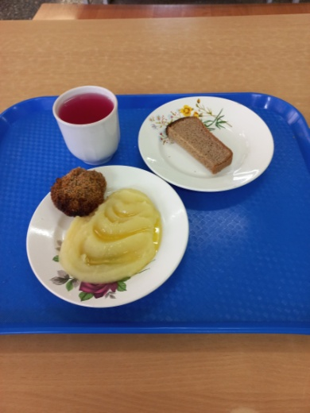
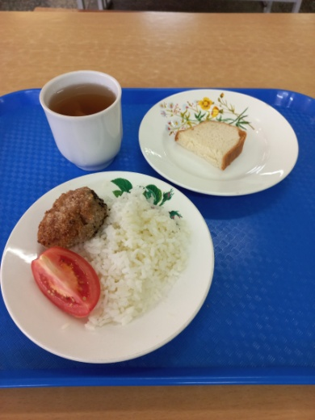
 |  |  | Б | Ж | У
 | ЗАВТРАК 1-4 класс
268 | Биточек с маслом сливочным | 50/5 | 7 | 10 | 11 | 161
128 | Картофельное пюре | 150 | 3 | 7 | 26 | 180
ПТ | Хлеб ржаной | 30 | 3 | 1 | 14 | 78
342 | Витаминизированный напиток | 200 | 0 | 0 | 19 | 80
 | Итого: |  | 13 | 18 | 71 | 499

 | ЗАВТРАК 5-11 класс
268 | Биточек с маслом сливочным | 50/5 | 7 | 10 | 11 | 161
304 | Рис отварной | 150 | 4 | 6 | 41 | 167
 | Овощи свежие (или огурец или помидор) | 30 | 0 | 0 | 2 | 7
ПТ | Хлеб пшеничный | 20 | 2 | 0 | 14 | 70
342 | Компот из свежих плодов | 200 | 0 | 0 | 29 | 117
 | Итого: |  | 14 | 16 | 98 | 522

